关系图
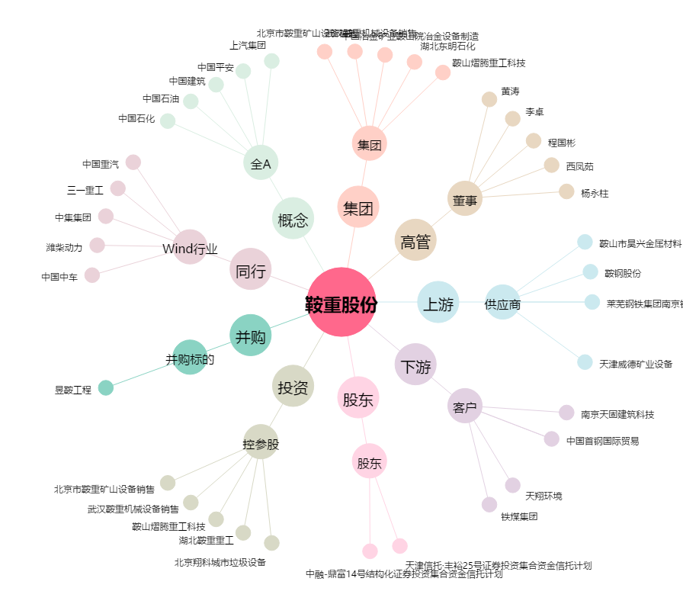
鞍重股份[002667.SZ] - 关系概览图

